关系图
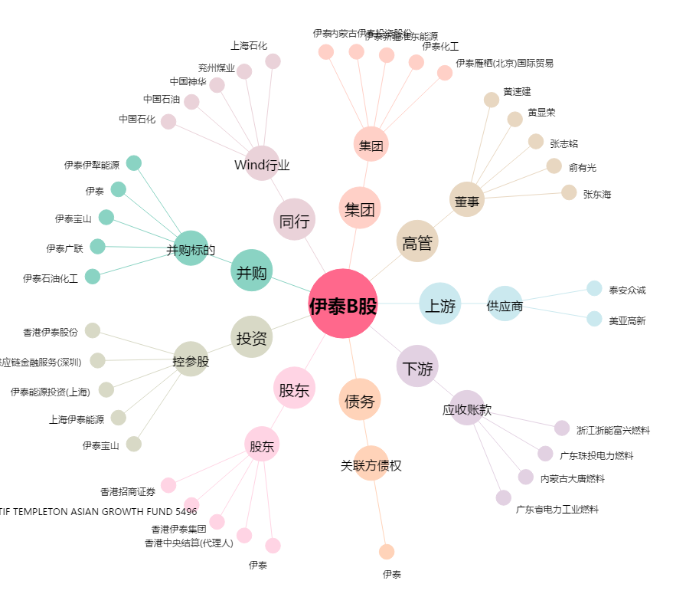
伊泰B股[900948.SH] - 关系概览图

